06_U01検索
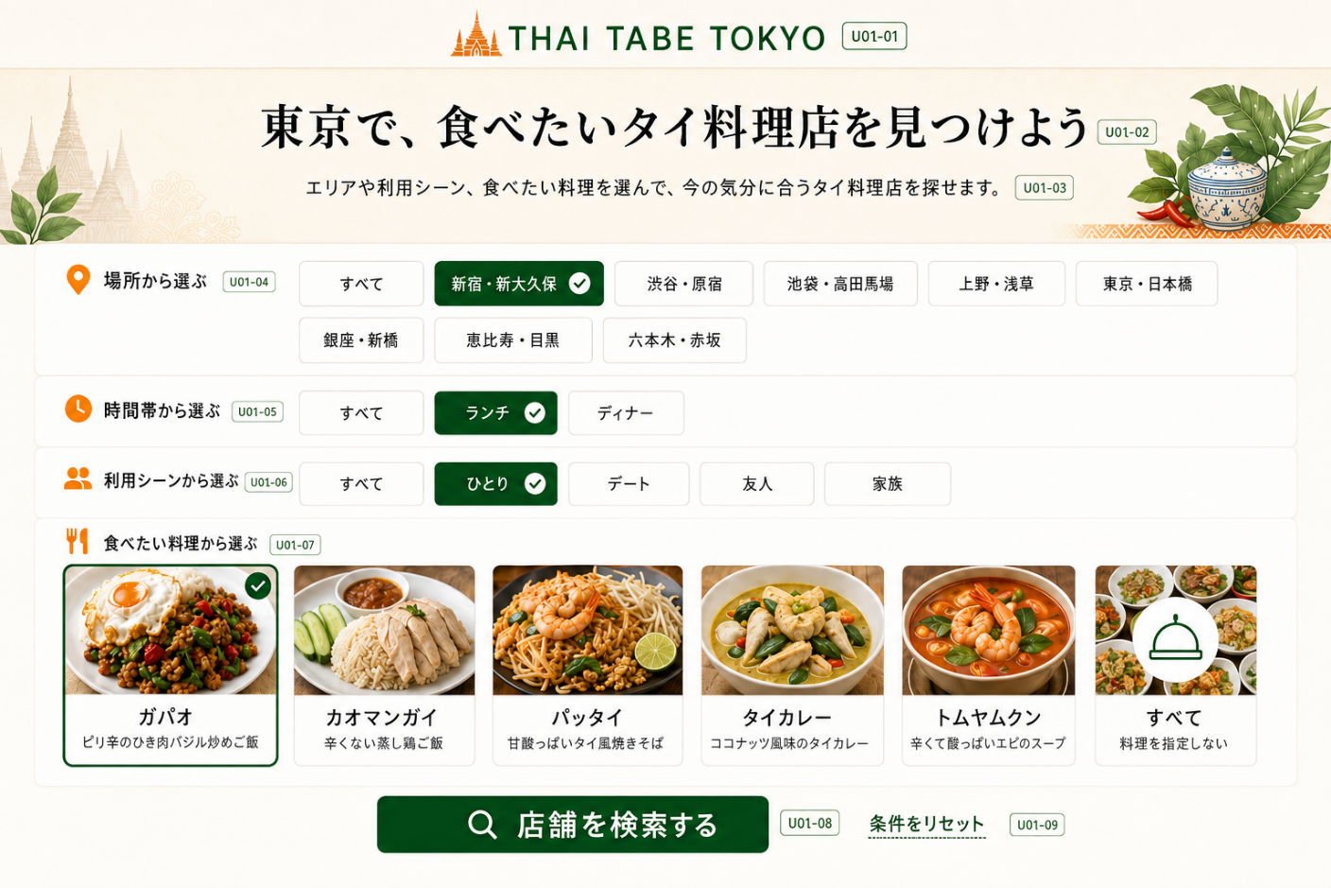
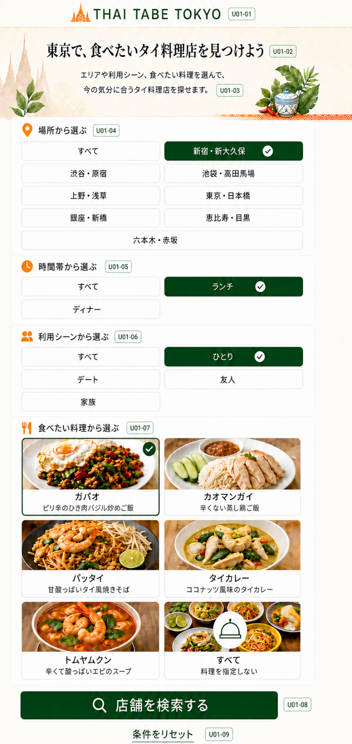
U01 トップ・店舗検索画面
利用者が迷わず条件を選び、店舗検索を開始する画面

画面構成
表示順 | エリア | 表示内容・操作
1 | ヘッダー | THAI TABE TOKYOロゴ
2 | メインメッセージ | 東京で、食べたいタイ料理店を見つけよう
3 | 説明文 | エリアや利用シーン、食べたい料理を選んで、今の気分に合うタイ料理店を探せます。
4 | 場所 | エリア選択ボタン
5 | 時間帯 | ランチ・ディナー選択ボタン
6 | 利用シーン | ひとり・デート・友人・家族選択ボタン
7 | 食べたい料理 | 写真・料理名・説明付き料理カード
8 | 操作 | 店舗を検索する／条件をリセット

レスポンシブ・操作仕様
項目 | PC版 | スマホ版
条件ボタン | 横方向に整理して表示 | 原則2列で表示
料理カード | 複数列で一覧表示 | 2列で表示
選択状態 | 色・枠線・チェックで明示 | PC版と同じルール
検索ボタン | 条件選択欄の下に表示 | タップしやすい幅で表示

画面イメージ貼付欄
番号付きPC版画面図 貼付欄 （項目IDを画像内に表示したPNGを手動で挿入） |  | 番号付きスマホ版画面図 貼付欄 （項目IDを画像内に表示したPNGを手動で挿入）

07_U02結果一覧
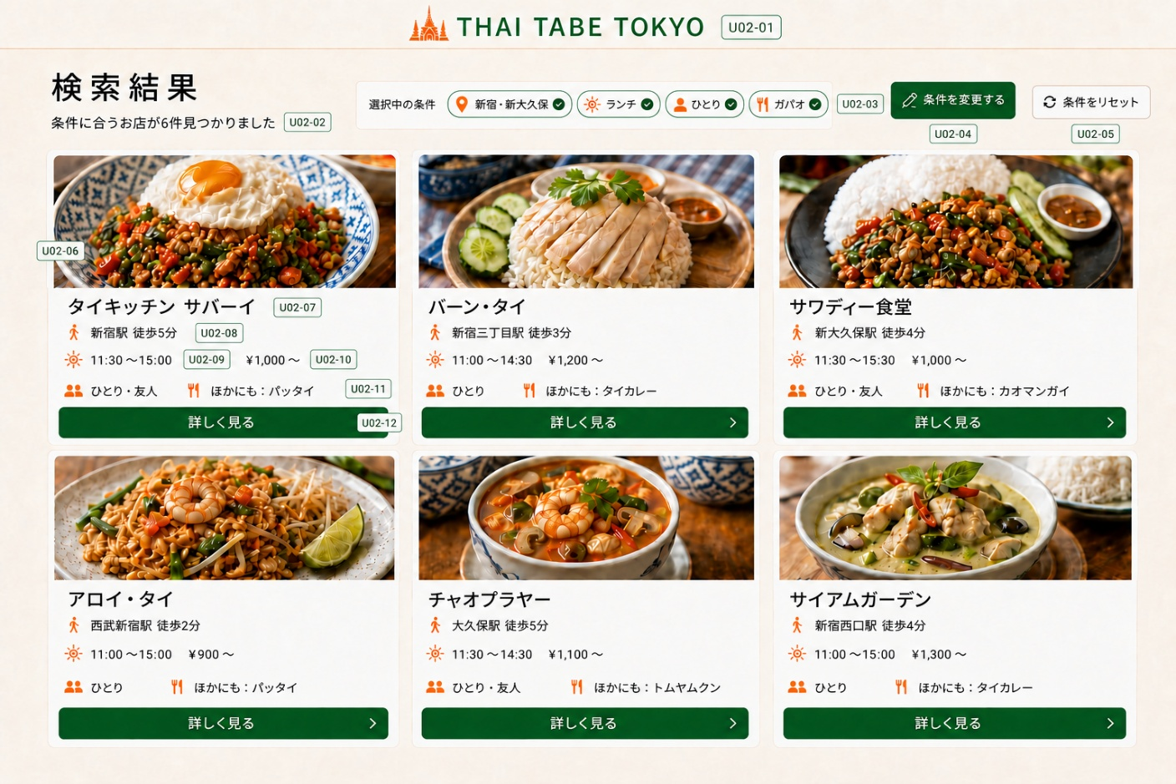
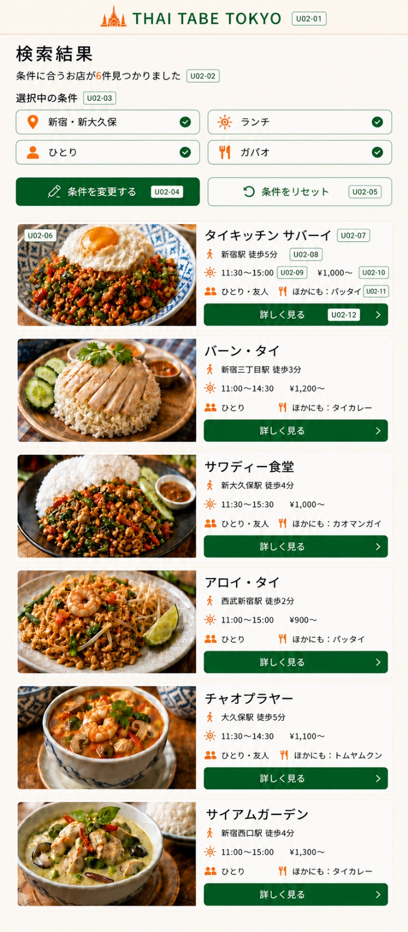
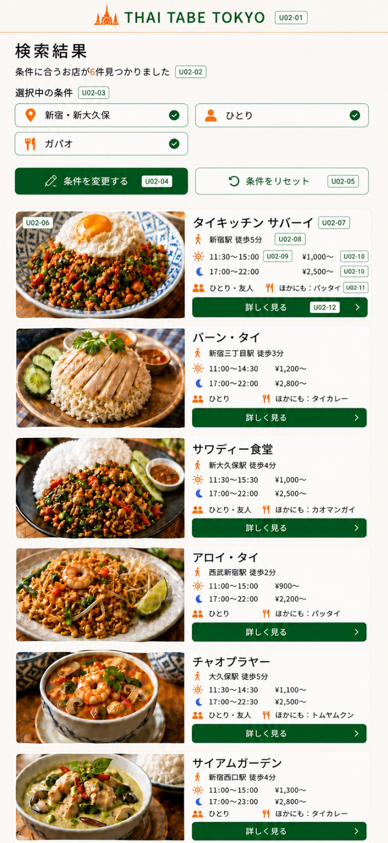
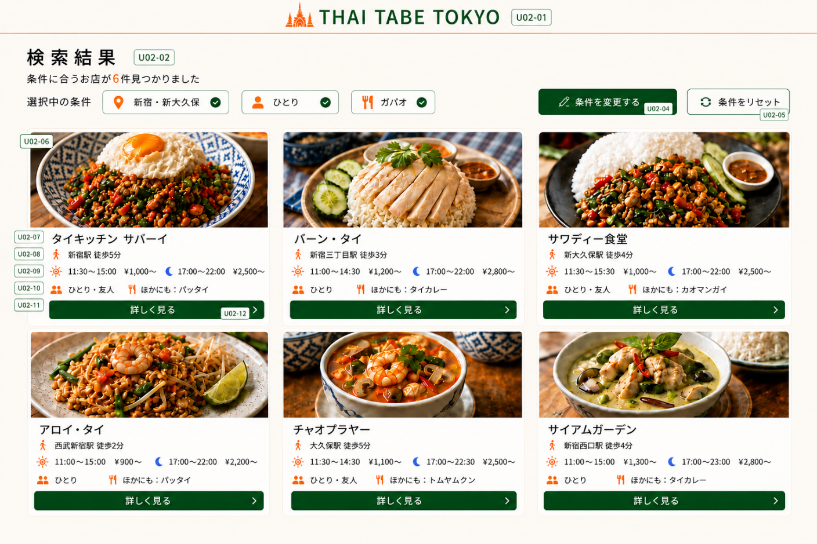
U02 店舗検索結果一覧画面
選択条件に合う店舗を短時間で比較する画面

画面上部
項目 | 仕様
タイトル | 検索結果
件数 | 条件に合う店舗数を表示する
選択中の条件 | 『すべて』以外で選択中のエリア・時間帯・利用シーン・食べたい料理をタグ表示する。各タグは、エリア＝オレンジ色の位置アイコン、ランチ＝オレンジ色の太陽アイコン、ディナー＝青色の三日月アイコン、利用シーン＝オレンジ色の人物アイコン、料理＝オレンジ色のフォーク・ナイフアイコンを左側に表示し、右側に緑色のチェックを表示する
操作 | 条件を変更する／条件をリセット
表示順 | 最寄り駅からの徒歩時間が短い順。同じ場合はstore_idの昇順（登録順）

店舗カード
表示順 | 項目 | 表示ルール
1 | 料理写真 | 代表料理写真の1枚目を表示。店舗料理写真が未登録の場合は、実物写真と誤認されない共通の「料理写真準備中」イラストを表示する。提供中料理自体がない場合も同じ共通イラストを表示する
2 | 店名 | カード内で目立つ文字サイズ
3 | 最寄り駅・徒歩 | 例：新宿駅 徒歩5分
4 | 営業時間 | 選択中の時間帯に対応する営業時間を表示する。時間帯が『すべて』の場合はランチ・ディナー両方を表示し、PC版は1段、スマホ版は昼・夜を上下2段にする。昼はオレンジ色の線画太陽アイコン、夜は青色の三日月アイコンを使用し、絵文字は使用しない
5 | 価格帯 | 各営業時間に続けて対応する最低価格を表示する。時間帯が『すべて』の場合、PC版は［昼アイコン］11:30～15:00 ¥1,000～ ［夜アイコン］17:00～22:00 ¥2,500～を1段表示し、スマホ版は同じ内容を昼・夜の上下2段で表示する
6 | 利用シーン＋料理情報 | 1段表示。文言『利用シーン：』は付けず、人物アイコンの後に値だけを表示する。料理選択時：［人物アイコン］ひとり・友人 ［料理アイコン］ほかにも：パッタイ（選択料理を除く提供中料理から店舗内表示順の先頭1件）／料理が『すべて』：［人物アイコン］ひとり・友人 ［料理アイコン］主な料理：ガパオ・パッタイ。該当する追加料理がない場合は『ほかにも』を表示しない。固定アイコンを使用し、絵文字は使用しない
7 | 詳しく見る | U03へ移動

重複表示を避けるルール
対象 | ルール
エリア | 上部の選択条件に表示するため、店舗カードには表示しない
選択中の料理 | 上部の選択条件に表示するため、店舗カードには繰り返さない
ほかの料理 | 選択中の料理を除く提供中料理から、店舗内表示順が最初の1件を『ほかにも』として表示。該当料理がない場合は項目を表示しない
料理が『すべて』 | 店舗が主な料理として設定した順に最大2件を『主な料理』として表示

レスポンシブ
PC版 |  |  | スマホ版
店舗カードを3列で表示。料理写真をカード上部、店舗情報を下部に配置する。時間帯が『すべて』の場合は、昼・夜の営業時間と価格を固定アイコン付きで1段表示する |  |  | 店舗カードを1列で表示し、カード内は左側に料理写真、右側に店舗情報を配置する。時間帯指定時は営業時間と価格を1段、時間帯が『すべて』の場合は昼・夜を上下2段で表示する。利用シーン・料理情報はその下に1段、詳しく見るボタンは右側情報欄の下部に配置する

画面イメージ貼付欄
番号付きPC版画面図 貼付欄 （項目IDを画像内に表示したPNGを手動で挿入） |  |  | 番号付きスマホ版画面図 貼付欄 （項目IDを画像内に表示したPNGを手動で挿入）

08_U03店舗詳細
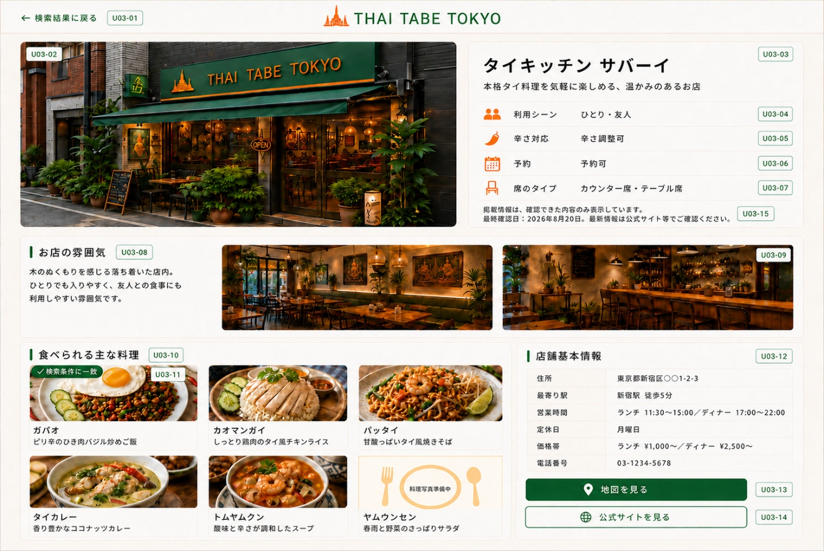
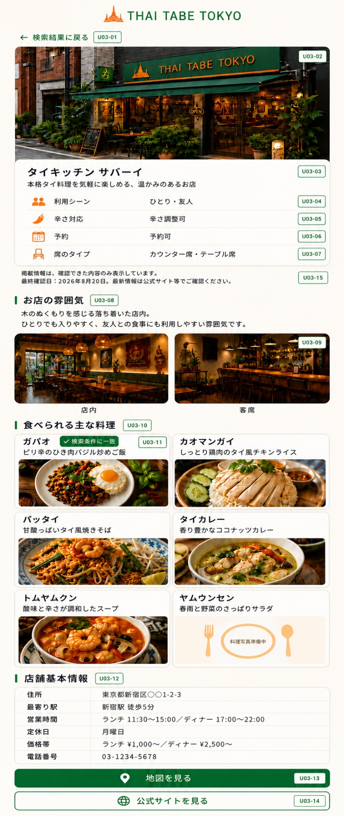
U03 店舗詳細画面
料理・店舗写真・利用シーン・基本情報を確認し、行く店を決める画面

表示順
順番 | セクション | 表示内容
1 | 戻る | ← 検索結果に戻る
2 | メイン写真 | 店舗の外観写真を1枚表示。未登録時はロゴ入りの『店舗写真準備中』共通代替画像を表示。画面内で同じ写真を再利用しない
3 | 店舗概要 | 店名・キャッチコピー・利用シーン・辛さ対応・予約・席のタイプ・掲載情報の注記（最終確認日を含む）
4 | お店の雰囲気 | 雰囲気を伝える説明文と店内・客席写真を最大2枚表示。1枚だけなら1枚表示し、未登録なら写真欄を非表示
5 | 食べられる主な料理 | 提供中の料理を店舗内表示順に最大6件表示し、料理写真・料理名・説明を表示する。登録が6件未満なら登録分のみ表示し、料理情報がない場合はセクションを非表示。店舗料理写真が未登録の料理は、他店舗または料理マスタの写真を代替利用せず、共通の「料理写真準備中」イラストを表示する。選択中の料理に一致マーク
6 | 店舗基本情報 | 住所・最寄り駅・営業時間・定休日・価格帯・電話番号
7 | 外部リンク | 地図を見る／公式サイトを見る

店舗概要の表示例
店名 | タイキッチン サバーイ
キャッチコピー | 本格タイ料理を気軽に楽しめる、温かみのあるお店
利用シーン | ひとり・友人
辛さ対応 | 辛さ調整可
予約 | 予約可
席のタイプ | カウンター席・テーブル席
掲載情報の注記 | 掲載情報は、確認できた内容のみ表示しています。 最終確認日：YYYY年M月D日 最新情報は公式サイト等でご確認ください。
お店の雰囲気
木のぬくもりを感じる落ち着いた店内。ひとりでも入りやすく、友人との食事にも利用しやすい雰囲気です。

食べられる主な料理の表示例
状態 | 料理名 | 説明
✓ 検索条件に一致 | ガパオ | ピリ辛のひき肉バジル炒めご飯
 | パッタイ | 甘酸っぱいタイ風焼きそば

店舗基本情報の表示例
項目 | 表示例
住所 | 東京都新宿区〇〇1-2-3
最寄り駅 | 新宿駅 徒歩5分
営業時間 | ランチ 11:30～15:00／ディナー 17:00～22:00
定休日 | 月曜日
価格帯 | ランチ ¥1,000～／ディナー ¥2,500～
電話番号 | 03-1234-5678

操作・レスポンシブ仕様
項目 | 仕様
検索結果に戻る | U02へ戻り、検索条件とスクロール位置を保持する
地図を見る | 外部の地図を別画面で開く
公式サイトを見る | 公式サイトを別画面で開く。公式サイトURLが未登録の場合はボタンを非表示
PC版 | 横長レイアウト。上部は外観写真と店舗概要を横並び。『食べられる主な料理』は3列×最大2段で表示
スマホ版 | 外観写真から基本情報まで1列で表示。『食べられる主な料理』の料理カードは2列×最大3段で表示

画面イメージ貼付欄
番号付きPC版画面図 貼付欄 （項目IDを画像内に表示したPNGを手動で挿入） |  | 番号付きスマホ版画面図 貼付欄 （項目IDを画像内に表示したPNGを手動で挿入）

